Лист1
 |  |  |  |  |  |  |  |  | Интервалы параметров
 |  |  |  |  |  |  |  |  |  | Мин | Мах
 |  |  |  |  |  |  |  |  | х1 | 5.00 | 15.00
 |  |  |  |  |  |  |  |  | х2 | 10.00 | 40.00
 |  |  |  |  |  |  |  |  | х3 | 2.00 | 10.00

 | Все объекты |  | 361

 | Количество обработанных
 | 300
 | 85
 | 300
 | 85
 | 360
 | 356
 | 255
 | 255

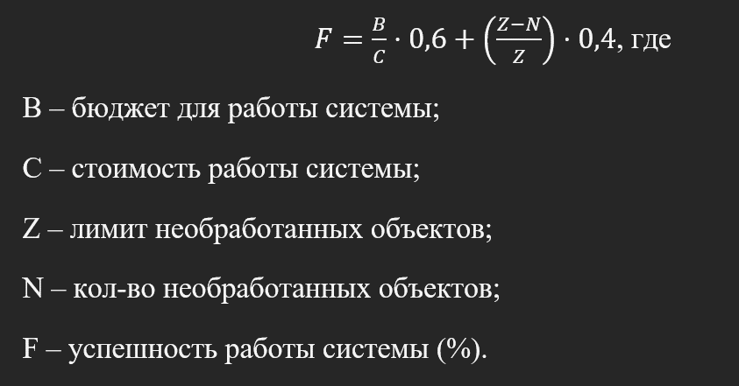
x1 | Количество ракет до перезарядки (5-15 штук) |  |  |  |  | B (бюджет) |  |  | 50
х2 | Время перезарядки (10-40 минут) |  |  |  |  | Z (макс. число заявок - эффективность 0%) |  |  | 276
х3 | Время поражения 1 цели (2-10 минут)
y1 | Кол-во необработанных целей (N) |  |  |  | Получены в ходе эксперимента
y2 | Стоимость системы ( C )
y | Успешность системы в % |  |  |  | Вычисл. по формуле

 | ЭКСПЕРИМЕНТЫ, три параметра
 | Выход |  |  | Параметры
Ном,эксп, | y | y1 | y2 | x1 | x2 | x3 | формула | разница |  |  |  | Интервалы параметров
1 | 82.01 | 61.00 | 59.00 | 5.00 | 10.00 | 2.00 | 82.01 | 0.01 |  |  |  |  | Мин | Мах
2 | 49.18 | 276.00 | 61.00 | 5.00 | 40.00 | 2.00 | 70.96 | 21.78 |  |  |  | х1 | 5.00 | 15.00
3 | 82.88 | 61.00 | 58.00 | 5.00 | 10.00 | 10.00 | 74.84 | 8.04 |  |  |  | х2 | 10.00 | 40.00
4 | 54.55 | 276.00 | 55.00 | 5.00 | 40.00 | 10.00 | 74.84 | 20.30 |  |  |  | х3 | 2.00 | 10.00
5 | 96.46 | 1.00 | 53.00 | 15.00 | 10.00 | 2.00 | 80.19 | 16.27
6 | 92.85 | 5.00 | 56.00 | 15.00 | 10.00 | 10.00 | 84.08 | 8.77
7 | 80.19 | 106.00 | 54.00 | 15.00 | 40.00 | 2.00 | 80.19 | 0.00
8 | 79.18 | 106.00 | 55.00 | 15.00 | 40.00 | 10.00 | 84.08 | 4.89

 |  |  |  |  |  |  | Минимум | 80.06

Регрессионный полином второго порядка имеет вид:
Y(X1,X2,X3)=C0+C1*X1+C2*X2+C3*X3+C4*X1**2+C5*X2**2+C6*X3**2+C7*X1*X2+C8*X1*X3+C9*X2*X3 |  |  |  |  |  |  |  |  |  |  |  |  | Максимум
Тут коэфициэнты С0 - С9 неизвестны, |  |  |  |  |  |  |  |  |  |  |  | Функция: | 84.08
РЕГРЕССИЯ (поиск коэфициэнтов С0 - С9 по данным эксперимента): |  |  |  |  |  |  |  |  |  |  |  | Лучшие значения
 |  |  |  |  |  |  |  |  |  |  |  | x1 | 15
Коэфициент | Значение |  |  |  |  |  |  |  |  |  |  | x2 | 10
с0 | 65.89 |  |  |  |  |  |  |  |  |  |  | x3 | 10
с1 | 0.79
с2 | 0.00
с3 | 0.48
Поверхность отклика
 | 82.01 | 49.18 | 82.88 | 54.55 | 96.46 | 92.85 | 80.19 | 79.18
 | 5.00 | 5.00 | 5.00 | 5.00 | 15.00 | 15.00 | 15.00 | 15.00
 | 10.00 | 40.00 | 10.00 | 40.00 | 10.00 | 10.00 | 40.00 | 40.00
с4 | 0.01
с5 | 0.00
с6 | 0.00
с7 | 0.00
с8 | 0.00
с9 | 0.55

